Weitere_Informationen
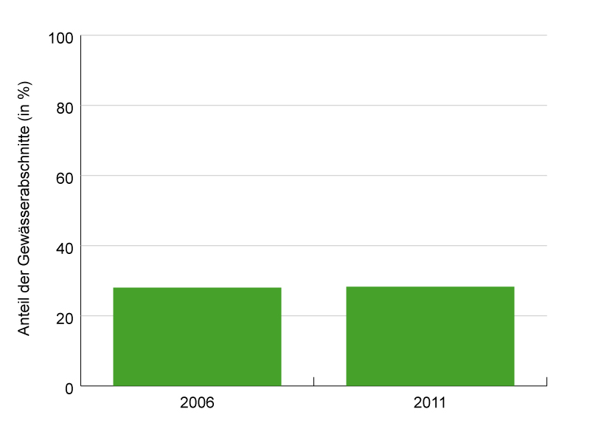
Anteil natürlicher und naturnaher Stehgewässer (Bodensee)
Kanton Thurgau, 2006–2011, in Prozent
 | Bodensee (gesamt) | davon Obersee | davon Untersee
2006 | 28.0 | 26.6 | 30.0
2011 | 28.3 | 27.0 | 30.0

Datenquelle: Amt für Umwelt Kanton Thurgau

Aussagekraft Der Indikator zeigt den Verbauungsgrad der Stehgewässer im Kanton Thurgau und gibt einen Hinweis auf die ökologische Beeinträchtigung des Lebensraums. Er ist ein Langfristindikator und widerspiegelt die Bestrebungen, die Gewässer wieder naturnaher zu gestalten. Definition Grundlage des Indikators bildet die Beurteilung der Lebensräume an Stehgewässern. Diese Beurteilung erfolgt jeweils für einen Abschnitt von 50 m Uferlänge. Das Resultat dieser Beurteilung ist eine Klassifizierung sämtlicher Abschnitte in fünf Kategorien: natürlich, naturnah, beeinträchtigt, naturfern und naturfremd. Der Indikator erfasst den Anteil der Gewässerlänge mit den Ausprägungen natürlich und naturnah.

